MOVIMENTAÇÃO_DE_TERRA
MOVIMENTAÇÃO DE TERRA
Data | 2025-05-03
Arquivo base | -

ESCAVAÇÃO VERTICAL DE SUBSOLO

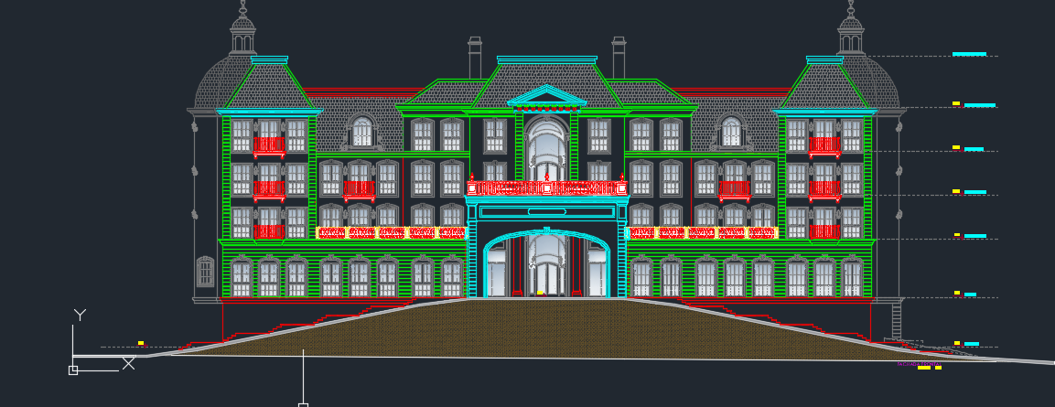
Descrição | Área de subsolo (m) | Altura do subsolo (m) | Volume total de escavação (m3) | Preço unitário de escavação (R$ / m3) | Valor total | Observação
Escavação |  |  |  | R$ - | R$ -
Aterro |  |  | 253.50 | R$ - | R$ - | "subsolo" na verdade aterrado na frente do terreno para rampas
TOTAL |  |  |  |  | R$ -

REBAIXAMENTO DE LENÇOL FREÁTICO

Descrição | Quantidade (dias) |  |  | Preço unitário de rebaixamento (R$ / dias) | Valor total | Observação
Rebaixamento de lençol | - |  |  | R$ 200.00 | R$ -
TOTAL |  |  |  |  | R$ -

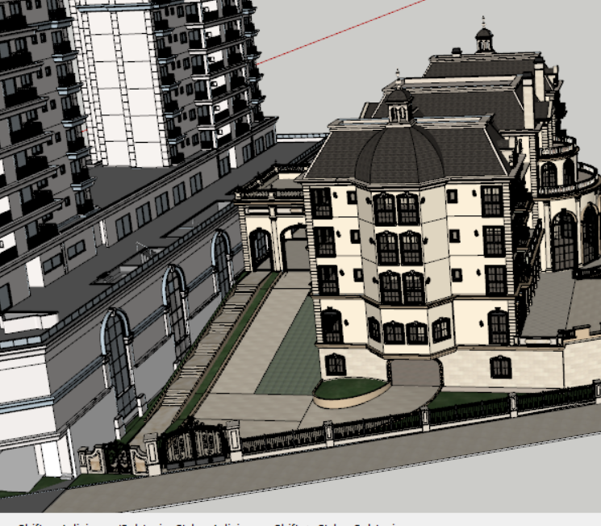
ESCAVAÇÃO E REATERRO DE VALAS

Descrição | Parâmetro |  | Volume total de escavação (m3) | Preço unitário (R$ / m3) | Valor total | Observação
Escavação mecanizada para blocos e baldrames | 1.30 | m³ / Vol infra | 1,194.34 | R$ 36.36 | R$ 47,768.66
Reaterro para blocos e baldrames | 0.60 | m³ / Vol Escavação | 275.62 | R$ 14.55 | R$ 4,411.23
Movimentação de bota-fora | 1.30 |  | 1,194.34 | R$ 45.45 | R$ 59,710.83
Movimentação de terra das estacas | 1.00 | m³ | - | R$ 20.00 | R$ -
TOTAL |  |  |  |  | R$ 111,890.73

REGULARIZAÇÃO E APILOAMENTO DE FUNDO DE VALAS

Descrição | Parâmetro |  | Área de lastro (m²) | Preço unitário (R$ / m2) | Valor total | Observação
Lastro de concreto magto e=5cm | 0.80 | m² / APE | 1,892.46 | R$ 18.50 | R$ 38,511.48 |  | 8.6487260069
TOTAL |  |  |  |  | R$ 38,511.48

TOTAL MOVIMENTAÇÃO DE TERRA |  |  |  |  | R$ 150,402.20 | R$ 6.99

INFRAESTRUTURA
INFRAESTRUTURA
Data | 2025-05-03
Arquivo base | RMP-FUN-EX-0002-TABELAS-R02

FUNDAÇÃO PROFUNDA

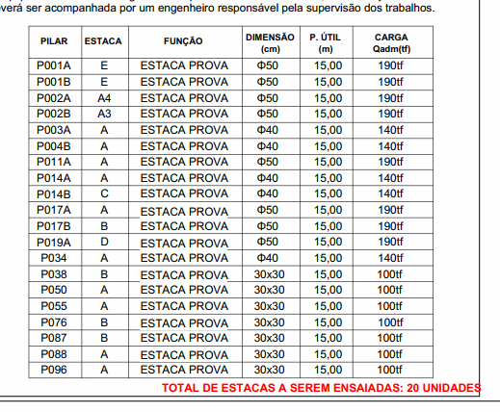
Descrição | Parâmetro |  | Quantidade |  | Preço unitário | Valor total | Observação
Número de Estacas | 0.17 | un / APE | 358.00 | un |  |  | Quantitativos trazidos de preliminar de fundação
Estaca Pre-moldada cravada 20X20 | 13% |  | 45.00 | un
 | 15.00 | m/un | 675.00 | m | R$ 158.15 | R$ 117,426.38
Estaca Pre-moldada cravada 30X30 | 30% |  | 107.00 | un
 | 15.00 | m/un | 1,605.00 | m | R$ 205.60 | R$ 362,977.97
Estaca Pre-moldada centrifugada 50cm | 28% |  | 192.00 | un
 | 15.00 | m/un | 2,880.00 | m | R$ 410.23 | R$ 1,299,602.30
Estaca Pre-moldada centrifugada 42cm | 1% |  | 14.00 | un
 | 8.00 | m/un | 112.00 | m | R$ 410.23 | R$ 50,540.09
Concreto (25 Mpa) | 1.10 | perda |  | m³ | R$ 554.00 | R$ -
Armação |  | kg / m³ |  | kg | R$ 7.62 | R$ -
Mobilização | 1.00 | vb | 1.00 | vb | R$ 14,500.00 | R$ 15,950.00
Apoio e arrasamento de estacas |  |  |  | un | R$ 300.00 | R$ -
TOTAL |  |  |  |  |  | R$ 1,846,496.74
 |  |  |  |  |  | R$ 350.25
FUNDAÇÃO RASA

Descrição | Parâmetro |  | Quantidade |  | Preço unitário | Valor total | Observação
Fabricação, montagem e desmontagem de forma para blocos e baldrames resinado | 1.00 | m² / APE | 2,090.59 | m² | R$ 68.00 | R$ 156,376.13
Concreto (40 Mpa) | 0.44 | m³ / APE | 918.72 | m³ | R$ 558.00 | R$ 592,105.85
Armação | 100.00 | kg / m³ | 91,872.00 | kg | R$ 7.62 | R$ 770,071.10
Mão de obra | 315.00 | R$ / APE | 2,365.57 | m² | R$ 315.00 | R$ 819,670.01
TOTAL |  |  |  |  |  | R$ 2,338,223.09

TOTAL INFRAESTRUTURA |  |  |  |  |  | R$ 4,184,719.83 | R$ 194.55

SUPRAESTRUTURA
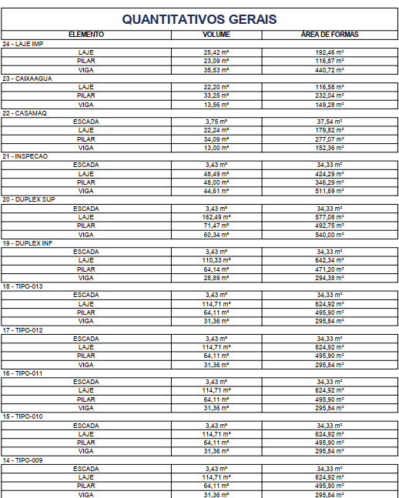
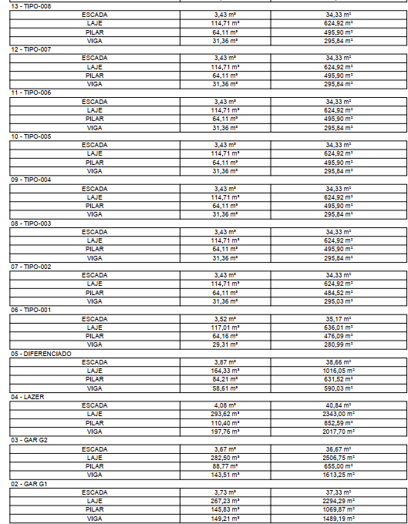
SUPRAESTRUTURA
Data | 2025-05-03
Arquivo base | -

SUPRAESTRUTURA - LAJE MACIÇA

Descrição | Parâmetro |  | Quantidade |  | Preço unitário | Valor total | Observação
Fabricação forma | 4.00 | Jogos | 7,366.69 | m² | R$ 110.00 | R$ 891,368.91
Montagem de forma | 2.50 | m² / AC | 42,358.44 | m² | R$ 2.50 | R$ 116,485.71 | Quantidade de resumo
Escoramento | 4.00 | un / AE | 40,230.00 | un | R$ 17.00 | R$ 752,301.00
Concreto | 0.20 | m³ / AC | 5,653.83 | m³ | R$ 558.00 | R$ 3,643,836.90 | Quantidade de resumo
Armadura Convencional para Estrutura | 100.00 | kg / m³ | 565,383.00 | kg | R$ 7.62 | R$ 4,739,040.31
Mão de obra - estrutura em concreto armado | 210.00 | R$ / AC | 21,510.28 | m² | R$ 210.00 | R$ 4,968,874.68
Perfuração de vigas | 1,500.00 | R$ / NP | 1.00 | vb | R$ 34,500.00 | R$ 37,950.00 | Coeficiente originário do Gran Torino (R$ 160,00/un) | Nova utiliza a verba de 1.500,00 por pav
TOTAL |  |  |  |  |  | R$ 15,149,857.50 |  |  | 110080 | 5241.9047619

TOTAL SUPRAESTRUTURA |  |  |  |  |  | R$ 15,149,857.50 | R$ 704.31

